Quy định (v4.0)
Quy định chung |  |  |  | Phụ lục 01: Documentation Review (các bản từ 01 đến 03)

1. Hạn nộp: |  |  |  | 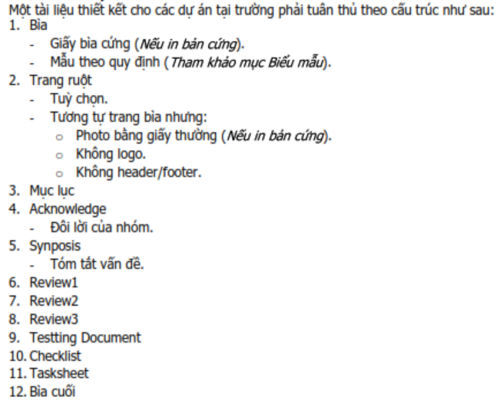
 |  | Hạn nộp tối đa là 17:00 của ngày được nêu trong lịch làm việc.
 | Lưu ý:
 |  | - Với Midterm và Final Submit, thiếu một trong hai sẽ phải học lại project dù quá trình hoàn tất.
 |  | - Hạn nộp Status Report cho Ấn độ, tối đa là 17g00 của ngày thứ 10 và thứ 20 tính từ ngày bắt đầu dự án.

2. Loại hình nộp (qua email):
 | a. Nộp file:
 |  | + Nộp dưới dạng file đính kèm.
 | b. Nộp link:
 |  | + Số link: 02 link gồm một link chính, một link dự phòng.
 |  | + Link chính (Link) qua gitHub; QUY ĐỊNH
 |  | + Link dự phòng (mirror) dùng shorten site rút ngắn (tinyurl.com, bitly.com…) để trả về một shorten link.
 |  | Ví dụ: | Link:
 |  |  | https://github.com/SvLaTui/eProjectSem01;
 |  |  | Mirror:
 |  |  | http://destyy.com/wMXvW4MF; http://bit.ly/2WoU1aZJ
 | c. Subject mail:
 |  | + Quy tắc: eProject Sem01_Batch Name_eProject Name_GroupXX_Report Name
 |  | Ví dụ: | eProject Sem01_T1.1904.M1_MiniSoft_Group01_Review01
3. Quy cách nộp file nén: (Không áp dụng cho link gitHUB)
 | a. Tên file nén:
 |  | + Quy tắc eProject Name_GroupXX_Report Name
 |  | Ví dụ: | MiniSoft_Group01_Review01
 | b. Định dạng:
 |  | + Định dạng file nén: *.rar hay *.zip |  | Phụ lục 02: [File NÉN] nội dung nộp Final Submit
 | Lưu ý:
 |  | - Các file văn bản trong file nén cần chuyển sang định dạng tài liệu: *.pdf
 |  | - Chỉ áp dụng với hình thức nộp file đính kèm theo mail hay nộp shorten link cho mirror.
4. Các nội dung nộp:
 | a. Process
 |  | + Gửi Giáo viên hướng dẫn và CC các thành viên trong nhóm.
 |  | + Tên tài liệu: Theo quy định 3, mục b. Thay tên tài liệu phù hợp như Review01, Review02, Review03 hay Coding
 |  | + Nội dung nộp: tham khảo thêm phụ lục 01 |  |  | Hình H1
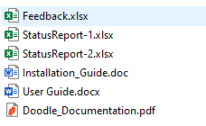
 | b. First Status Report:
 |  | + Gửi eProject (email nhận đề tài) và CC GĐ Đào tạo (SinhTP@fe.edu.vn), Gv hướng dẫn (NhanLT@fe.edu.vn)
 |  | + Mail Subject: eProject Sem01_Batch Name_Project Name_GroupXX_1stStatusReport
 |  | + Nội dung nộp:
 |  |  | - Tất cả những gì đã làm trong bản nộp tài liệu đến Review2.
 |  |  | - File Excel 1st Status Report
 |  | Lưu ý: Chuyển tài liệu sang *.PDF; Nén chung file PDF và Excel vào một file nén theo quy cách nộp file
 | c. Second Status Report:
 |  | + Gửi eProject (email nhận đề tài) và CC GĐ Đào tạo (SinhTP@fe.edu.vn), Gv hướng dẫn (NhanLT@fe.edu.vn)
 |  | + Mail Subject: eProject Sem01_Batch Name_Project Name_GroupXX_2ndStatusReport
 |  | + Nội dung nộp:
 |  |  | - Nộp tài liệu hoàn chỉnh (tham khảo phục lục 01).
 |  |  | - File Excel 2nd Status Report
 |  | Lưu ý: Chuyển tài liệu sang *.PDF; Nén chung file PDF và Excel vào một file nén theo quy cách nộp file
 | d. Midterm Submit: |  |  |  | Hình H2
 |  | + Gửi Giáo viên hướng dẫn và CC các thành viên trong nhóm.
 |  | + Mail Subject: eProject Sem01_Batch Name_Project Name_GroupXX_MidtermSubmit |  | Chúc Thành công
 |  | + Chỉ nộp tài liệu thiết kế đã tổ chức thành cuốn trong một file hoàn chỉnh(xem GuideOfDocumentation)
 | e. Final Submit:
 |  | + Gửi Giáo viên hướng dẫn và CC các thành viên trong nhóm.
 |  | + Mail Subject: eProject Sem01_Batch Name_Project Name_GroupXX_FinalSubmit
 |  | + Nộp toàn bộ dự án (tham khảo phụ lục 2).
 |  | + Nội dung FILE NÉN CHO MIRROR chứa 2 thư mục sau (Xem hình H1):
 |  |  | - Thư mục Documentation (chứa Tài liệu thiết kế, User Guide, Installation Guide, Status Report)
 |  |  | - Thư mục Source code (chứa toàn bộ mã nguồn của website)
 |  | + Trong đó, Documentation chứa như hình H2

Lưu ý: | Midterm và Final Submit không gửi:
 | 1. eProject
 | 2. Giám Đốc Đào tạo

